évolution des pensions
Evolution du nombre de pensions de 2011 à 2021 (droits directs et dérivés, hors militaires et pensions d’orphelins)

 |  | 2011 | 2012 | 2013 | 2014 | 2015 | 2016 | 2017 | 2018 | 2019 | 2020 | 2021
 | Homme droit direct (Vieillesse+invalidité) | 911,902 | 924,280 | 944,579 | 963,675 | 981,204 | 1,000,797 | 1,025,294 | 1,046,925 | 1,066,844 | 1,081,539 | 1,096,513
 | Homme droit dérivé (Vieillesse+invalidité) | 69,622 | 73,017 | 76,396 | 79,640 | 82,868 | 85,727 | 89,368 | 93,238 | 96,183 | 98,935 | 101,729
 | Femme droit direct (Vieillesse+invalidité) | 1,454,337 | 1,486,319 | 1,525,461 | 1,562,572 | 1,596,159 | 1,631,317 | 1,674,238 | 1,718,402 | 1,760,645 | 1,797,721 | 1,839,368
 | Femme droit dérivé (Vieillesse+invalidité) | 373,127 | 375,013 | 376,963 | 378,673 | 380,690 | 381,714 | 383,550 | 386,350 | 387,199 | 388,185 | 389,719

âge des pensionnés
Âge des pensionnés (hors militaires et pensions d’orphelins) au 31 décembre 2021

 | Hommes | Hommes | Femmes | Femmes
 | Droits directs Âge moy. 72,4 ans | Droits dérivés Âge moy. 76,3 ans | Droits directs Âge moy. 72,4 ans | Droits dérivés Âge moy. 78,2 ans
24 | 0 | 0 | 1 | 0
25 | 0 | 0 | 0 | 0
26 | 0 | 0 | 1 | 1
27 | 2 | 0 | 0 | 1
28 | 1 | 1 | 0 | 0
29 | 1 | 0 | 1 | 5
30 | 0 | 0 | 4 | 5
31 | 3 | 2 | 6 | 9
32 | 5 | 3 | 10 | 16
33 | 6 | 6 | 25 | 21
34 | 16 | 12 | 16 | 26
35 | 17 | 13 | 49 | 40
36 | 28 | 8 | 54 | 43
37 | 31 | 16 | 68 | 56
38 | 41 | 28 | 95 | 70
39 | 47 | 36 | 121 | 93
40 | 72 | 36 | 172 | 124
41 | 85 | 59 | 186 | 157
42 | 115 | 51 | 221 | 169
43 | 132 | 83 | 273 | 245
44 | 136 | 103 | 337 | 287
45 | 180 | 120 | 405 | 307
46 | 220 | 134 | 560 | 384
47 | 278 | 166 | 852 | 447
48 | 358 | 206 | 1205 | 576
49 | 415 | 263 | 1693 | 700
50 | 507 | 276 | 2378 | 824
51 | 542 | 330 | 2817 | 936
52 | 712 | 361 | 3382 | 1060
53 | 824 | 412 | 3980 | 1281
54 | 1076 | 510 | 4445 | 1441
55 | 1479 | 550 | 5500 | 1672
56 | 2149 | 696 | 6489 | 1962
57 | 3733 | 791 | 10586 | 2558
58 | 5340 | 847 | 15660 | 2937
59 | 7036 | 1020 | 18967 | 3316
60 | 14490 | 1185 | 26807 | 3867
61 | 22885 | 1320 | 36602 | 4365
62 | 36461 | 1519 | 63632 | 5086
63 | 44774 | 1684 | 76393 | 5670
64 | 50288 | 1884 | 84981 | 6309
65 | 53295 | 2129 | 86997 | 7015
66 | 54368 | 2307 | 87397 | 7740
67 | 56902 | 2514 | 88502 | 8260
68 | 55036 | 2621 | 85850 | 8587
69 | 54361 | 2880 | 85372 | 9438
70 | 52962 | 3102 | 83602 | 10085
71 | 54038 | 3508 | 85402 | 11143
72 | 54118 | 3780 | 83989 | 11895
73 | 52751 | 3941 | 81992 | 12824
74 | 51626 | 4063 | 79835 | 13511
75 | 47605 | 3982 | 72802 | 13976
76 | 33242 | 3118 | 51337 | 10782
77 | 32083 | 3327 | 50534 | 11526
78 | 30656 | 3325 | 48847 | 12080
79 | 26799 | 3155 | 43254 | 11460
80 | 22053 | 2968 | 36393 | 10706
81 | 21299 | 3130 | 35327 | 11708
82 | 22083 | 3320 | 36800 | 12640
83 | 20051 | 3323 | 33526 | 12761
84 | 18172 | 3301 | 30611 | 12551
85 | 16303 | 3275 | 28388 | 12703
86 | 13788 | 2907 | 24609 | 12423
87 | 12063 | 2741 | 22517 | 12511
88 | 9743 | 2505 | 19483 | 11614
89 | 8617 | 2357 | 16911 | 11272
90 | 6891 | 1971 | 14120 | 10307
91 | 5490 | 1776 | 12351 | 9707
92 | 4262 | 1405 | 10104 | 8043
93 | 3241 | 1134 | 8342 | 7302
94 | 2522 | 889 | 6900 | 6218
95 | 1781 | 670 | 5296 | 5134
96 | 1345 | 553 | 4147 | 4188
97 | 888 | 366 | 2981 | 3188
98 | 593 | 248 | 2167 | 2481
99 | 436 | 166 | 1483 | 1824
100 | 289 | 121 | 1033 | 1368
101 | 160 | 70 | 653 | 877
102 | 62 | 30 | 233 | 366
103 | 27 | 12 | 131 | 198
104 | 12 | 4 | 69 | 113
105 | 9 | 2 | 41 | 46
106 | 5 | 1 | 32 | 44
107 | 0 | 1 | 17 | 16
108 | 0 | 0 | 8 | 13
109 | 1 | 0 | 9 | 9

catégorie hiérarchique
Répartition des pensionnés de droit direct (hors militaires) par catégorie hiérarchique en 2021

 |  | FPH | FPT | FPE civils | Ensemble
 | A | 14% | 11% | 51% | 34%
 | B | 29% | 14% | 23% | 22%
 | C | 57% | 75% | 26% | 44%

durée validée
Durée validée* des droits directs en trimestres (hors militaires)

 |  | FPH | FPT | FPE civils | Ensemble
 | Viellesse + invalidité | 122 | 111 | 139 | 129
 | Viellesse | 123 | 114 | 140 | 131
 | Invalidité | 104 | 92 | 115 | 104

 | * La durée validée prend en compte la durée cotisée et la durée des différentes bonifications.

minimum garanti
Pensions de droit direct (hors militaires) relevées au minimum garanti

 |  |  | Ensemble | FPH | FPT | FPE civils
 | Vieillesse + invalidité | Part dans l'effectif | 22.0% | 31.0% | 41.5% | 10.1%
 |  | effectif | 644,536 | 184,248 | 294,908 | 165,380

 | Vieillesse | Part dans l'effectif | 19.7% | 28.5% | 37.9% | 9.0%
 |  | Pensions vieillesse | 530,494 | 154,306 | 237,766 | 138,422

 | Invalidité | Part dans l'effectif | 48.5% | 56.3% | 68.9% | 27.2%
 |  | Pensions invalidité | 114,042 | 29,942 | 57,142 | 26,958

La pension ne peut être inférieure à un montant dénommé le minimum garanti. Lors du calcul de la pension, on compare le montant normal de la pension obtenu s’il y a lieu après application du coefficient de minoration ou de majoration, à celui du minimum garanti. C’est le montant le plus favorable qui est payé.

majoration enfant
Pensionnés de droit direct (hors militaires) bénéficiaires de la majoration pour enfants*

 |  |  | Ensemble | FPH | FPT | FPE civils

 | Vieillesse + invalidité | Part dans l'effectif | 28.1% | 29.6% | 31.1% | 26.3%
 |  | effectif | 825,760 | 175,817 | 221,179 | 428,764

* La majoration pour enfants est accordée, sous certaines conditions, aux retraités ayant élevé au moins trois enfants quelle que soit la nature de la pension. Elle est égale à 10% du montant de la pension pour les trois premiers enfants et à 5% par enfant au-delà. Elle représente l'accessoire le plus fréquemment servi.

carte
Répartition régionale du lieu de résidence des pensionnés (hors militaires)

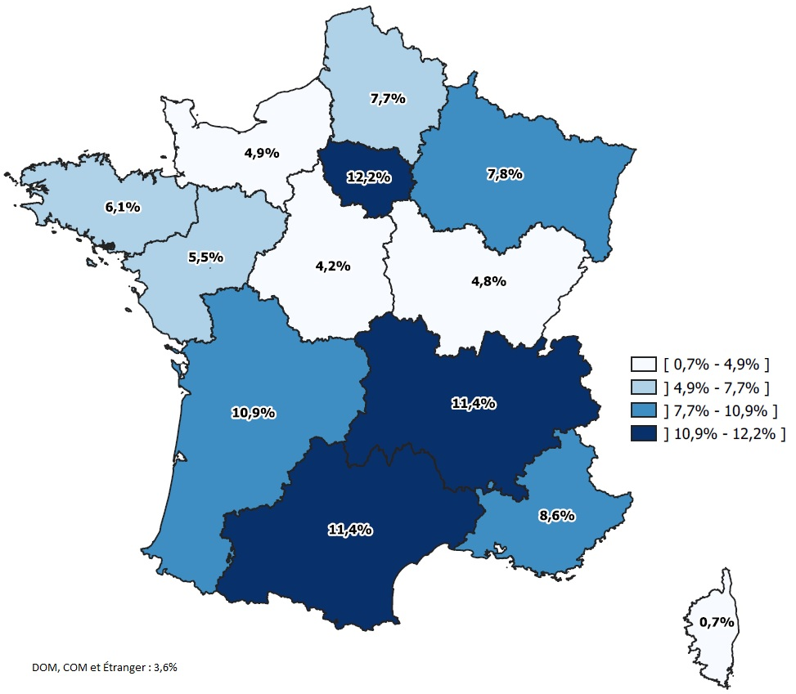
 | Région | pourcentage
 | Auvergne-Rhône-Alpes | 11.4%
 | Bourgogne-Franche-Comté | 4.8%
 | Bretagne | 6.1%
 | Centre-Val-de-Loire | 4.2%
 | Corse | 0.7%
 | Grand Est | 7.8%
 | Hauts-de-France | 7.7%
 | Île-de-France | 12.2%
 | Normandie | 4.9%
 | Nouvelle Aquitaine | 10.9%
 | Occitanie | 11.4%
 | Pays de la Loire | 5.5%
 | Provence-Alpes-Côte d'Azur | 8.6%

 | DOM-COM et étranger | 3.6%

